Projet - Nature
Lieu - date - numéro projet |  |  |  |  |  |  |  |  |  |  |  |  |  |  |  |  |  | Contrôleur de zones marquantes
Num Cible | Saisie libre des informations de Localisation | Choix du type de cible (liste) |  | Saisie Distances parcours |  |  | Rappel distances selon choix type |  |  |  | Contrôle saisies distances des piquets |  |  | Contrôle Distances inter-piquets |  |  |  | ± 2 mm | Mesures en cm |  |  |  |  |  | rappel Taille arc libre |  | rappel Taille hors libre |  | Caluclu des surface |  |  | rappel Nb de fois
 |  |  |  |  |  |  | Rouge | Rouge | Bleu | Blanc |  |  |  |  |  |  |  | 0.02 | Tué (Arc Libre) |  | Tué |  | zone blessé |  |  |  |  |  | Tué (Arc Libre) calculé | tué calculé | zone blessé calculé
 |  |  |  | Rouge | Bleu | Blanc | mini | maxi | maxi | maxi | Rouge | Bleu | Blanc | Rouge | Bleu | Bleu | Blanc | Ronde ? | D | L | D | L | D | L | D | L | D | L |  |  |  | Nb x | Min | Max
Exemple | A droite grand chène | Petit Animal |  | 13 | 6 | 5 | 5 | 15 | 15 | 15 | TRUE | TRUE | TRUE | ok |  | ok |  | Oui | 7.52 | 15 | 14 | 17 | 60 | 70 | 7.5 |  | 7.5 |  | 23.62 | 43.98 | 188.49555922 | 4.29 | 4 | 15
1
2
3
4
5
6
7
8
9
10
11
12
13
14
15
16
17
18
19
20
21
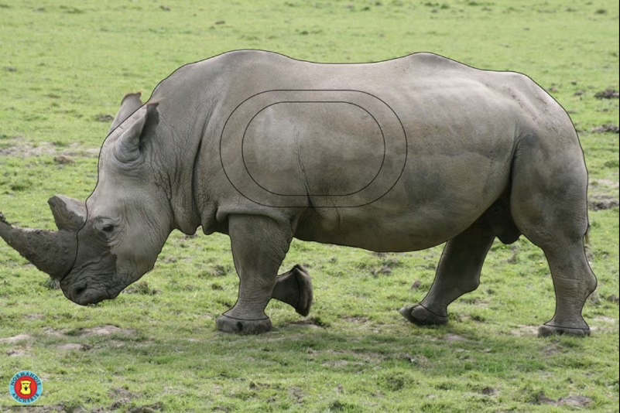
 | Nb réglementaire répartition par type | Nb effectif | Contrôle Nb | Moyenne | Moyenne | Moyenne
Petit Animal | 4 | 0 | manque
Petit Gibier | 6 | 0 | manque
Moyen Gibier | 7 | 0 | manque
Grand Gibier | 4 | 0 | manque
 | 21 |  |  | Total | Total | Total
 |  |  |  | 0 | 0 | 0
 | Fourchette réglementaire Rouge | 525 | 550 | manque

